상품제안서
코리아니들 볼노크 | 상품코드: S02761

 |  |  |  |  |  |  | 02-713-8555 | www.synergygift.co.kr
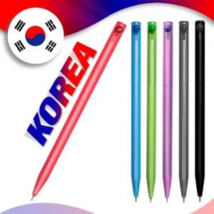

【상세/제작정보】 | <p><span style="font-size: 14pt;">※ 종이케이스, 원통케이스 별도 문의 바랍니다.</span></p><p><span style="font-size: 14pt;">※ 운임비 별도 상품입니다.</span></p>

【인쇄/포장옵션】 | 실크 / OPP(비닐)

【공급단가】 | 수량 | 1,000~ | 2,000~ | 3,000~ | 5,000~ | 10,000~
*VAT별도 | 단가 | 280원 | 270원 | 260원 | 250원 | 240원

【상품 URL】 | https://www.synergygift.co.kr:443/src/goods_detail.php?gdno=3652

